2023_05_data
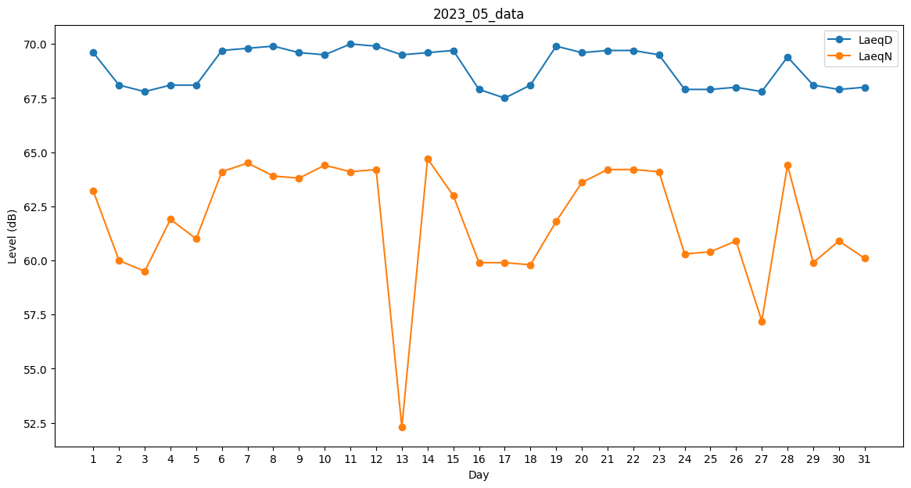
Day | LaeqD | LaeqN
1 | 69.6 | 63.2
2 | 68.1 | 60
3 | 67.8 | 59.5
4 | 68.1 | 61.9
5 | 68.1 | 61
6 | 69.7 | 64.1
7 | 69.8 | 64.5
8 | 69.9 | 63.9
9 | 69.6 | 63.8
10 | 69.5 | 64.4
11 | 70 | 64.1
12 | 69.9 | 64.2
13 | 69.5 | 52.3
14 | 69.6 | 64.7
15 | 69.7 | 63
16 | 67.9 | 59.9
17 | 67.5 | 59.9
18 | 68.1 | 59.8
19 | 69.9 | 61.8
20 | 69.6 | 63.6
21 | 69.7 | 64.2
22 | 69.7 | 64.2
23 | 69.5 | 64.1
24 | 67.9 | 60.3
25 | 67.9 | 60.4
26 | 68 | 60.9
27 | 67.8 | 57.2
28 | 69.4 | 64.4
29 | 68.1 | 59.9
30 | 67.9 | 60.9
31 | 68 | 60.1

